H5设备详情页样例（厂商同事一定要测试并填写结果）
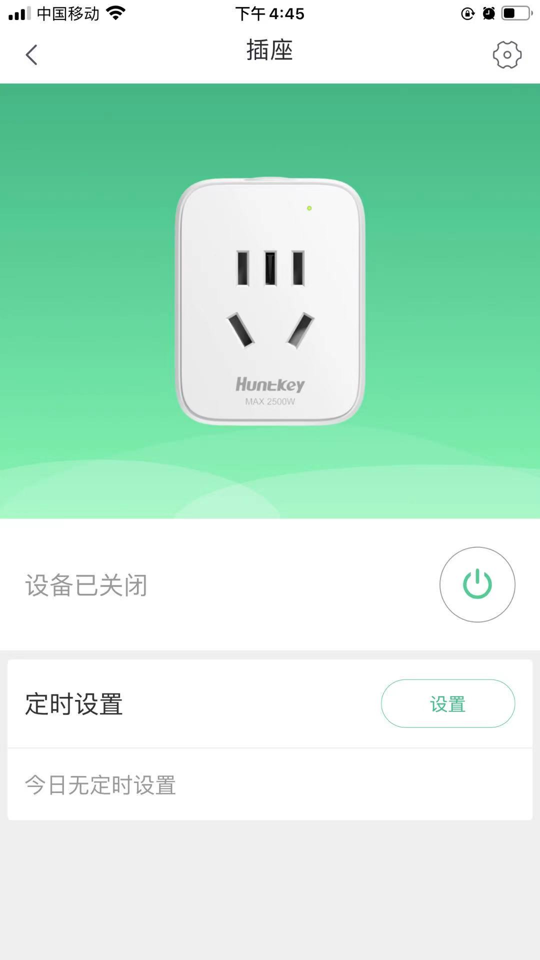

厂商同事一定要根据提交测试审核的设备自身的功能，截图设备所有的H5页面，以下只是样例，仅供参考
插座H5详情页示例：

